particuliers
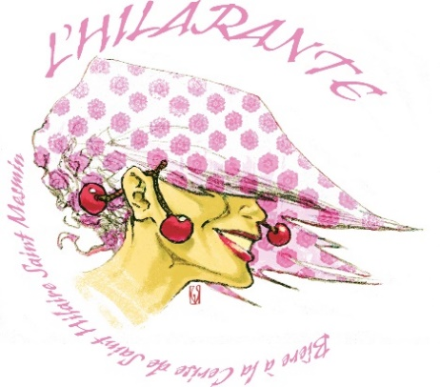
 | BON DE COMMANDE
 | Bière L'HILARANTE
 | NOM : | PRENOM :
 | ADRESSE

 | CP | VILLE

 |  | Retrait à l'ESAT

PRODUIT | PRIX UNITAIRE | QUANTITÉ | PRIX TOTAL
Bouteille Bière 33cl | 2.80 € |  | - €
Verre à Pied Sérigraphié | 5.00 € |  | - €
Décapsuleur Magnet rond | 1.50 € |  | - €
Sous verres (X4) | 2.00 € |  | - €

TOTAL HT |  |  | - €
TVA 20% |  |  | - €
TOTAL TTC |  |  | - €

Réglement par chèque à l’ordre de : ESAT APIRJSO LA COURONNERIE

Bon de commande et réglement à retourner à
ESAT APIRJSO LA COURONNERIE
«L’HILARANTE»
3 rue des moines
45750 Saint Pryvé Saint Mesmin

Contact : apc.commercial@couronnerie.com

